Случай 1
Расчет компаратора с гистерезисом

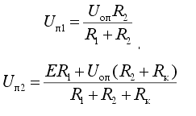
Исходные данные
R1= | 4700 | Ohm
R2= | 1000000000000 | Ohm
Rk= | 8250 | Ohm
E= | 12 | V | напряж. Питания

Uоп= | 6.2 | V
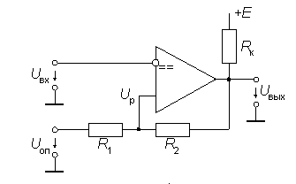
Расчет
Uп1= | 6.1999999709 | В | нижний порог сраб.
Uп2= | 6.2000000273 | В | верхний порог сраб.
delta = | 5.6399999337E-08 | В | разница

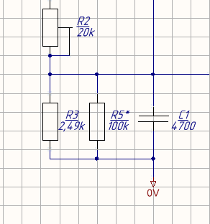
Делитель напряжения ЗПТ

Udc= | 49 | В | ЗПТ
Uout= | 6.2000000273 | В | выход делителя = порогу сраб. комп.

Найдем резистор R2 для порога срабатывания Uп2

R2= | 13806.451543 | Ом | потенциометр
R3= | 2000 | Ом | постоянный резистор

Самопроверка
R2= | 10000 | Ohm
R3= | 2000 | Ohm
Uout = | 8.1666666667 | V

Случай 2
Расчет компаратора с гистерезисом

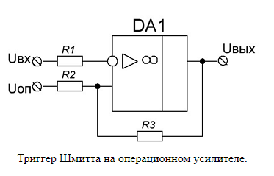
Расчет компаратора с гистерезисом

Исходные данные
R1= | 10000 | Ohm
R2= | 10000 | Ohm
R3= | 100000 | Ohm
Uнас-= | 0 | V | минус напряж. Питания
Uнас+= | 3.3 | V | плюс напряж. Питания

Uоп= | 2.5 | V

Расчет
Uнп= | 2.2727272727 | В | нижний порог сраб.
Uвп= | 2.5727272727 | В | верхний порог сраб.
delta = | 0.3 | В | разница

